Controle
 | Projeto: | Real - Vendas

 | Documento: | P00.E01- Relatório de Mercado
 |  | Provas do Usuário
Resumo:
Registro de Modificaciones | Versão | Descrisção | Autor | Data de Criação | Aprovador | Data de Aprovação | Aprovador | Data de Aprovação
 | P00 | Plantilla | Marianny Faria | 2021-04-15 | Pedro Antonio Carlos |  | Marcos Roberto

 | Elaborado Por: |  |  | Revisado / Aprovado por: |  |  | Revisado / Aprovado por:

 | Marianny Oliveira Faria |  |  | Pedro Antonio Carlos |  |  | Marcos Roberto
 | Visualizador |  |  | Engenharia de Dados |  |  | Gerente
 | everis |  |  | Empresa Modelo |  |  | Empresa Modelo

Conteúdo

Cálculos
Especificação
Evidências
Detalhe Filtros

Area 1

Area 2

Area 3

Area 4

Area 5

Area 6
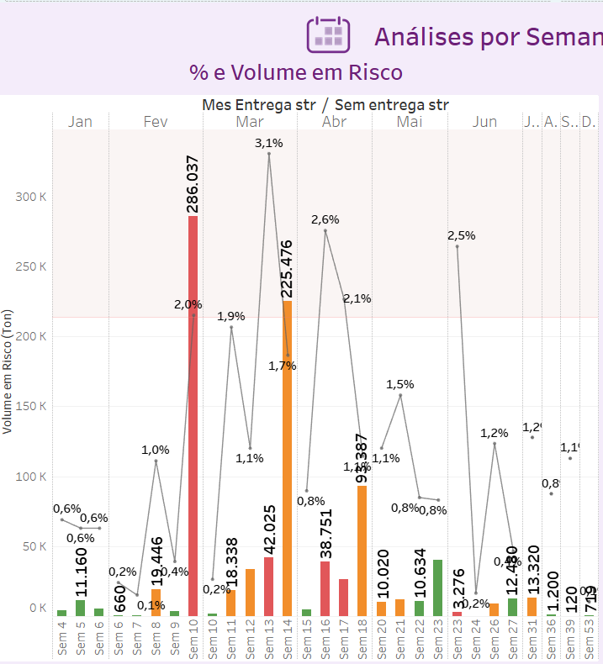

Area 7

Area 8
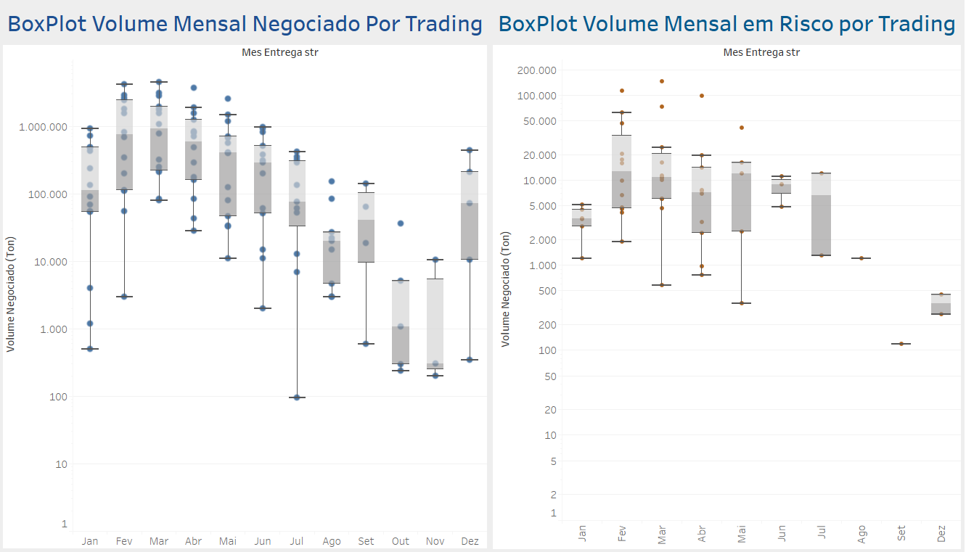

Area 9

 |  |  |  |  | .

Evidências
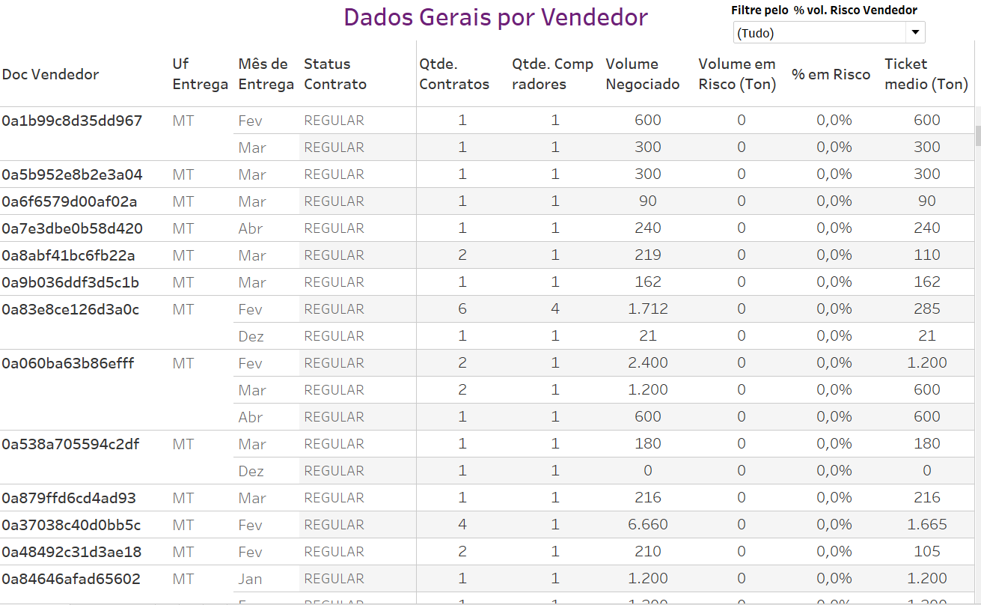
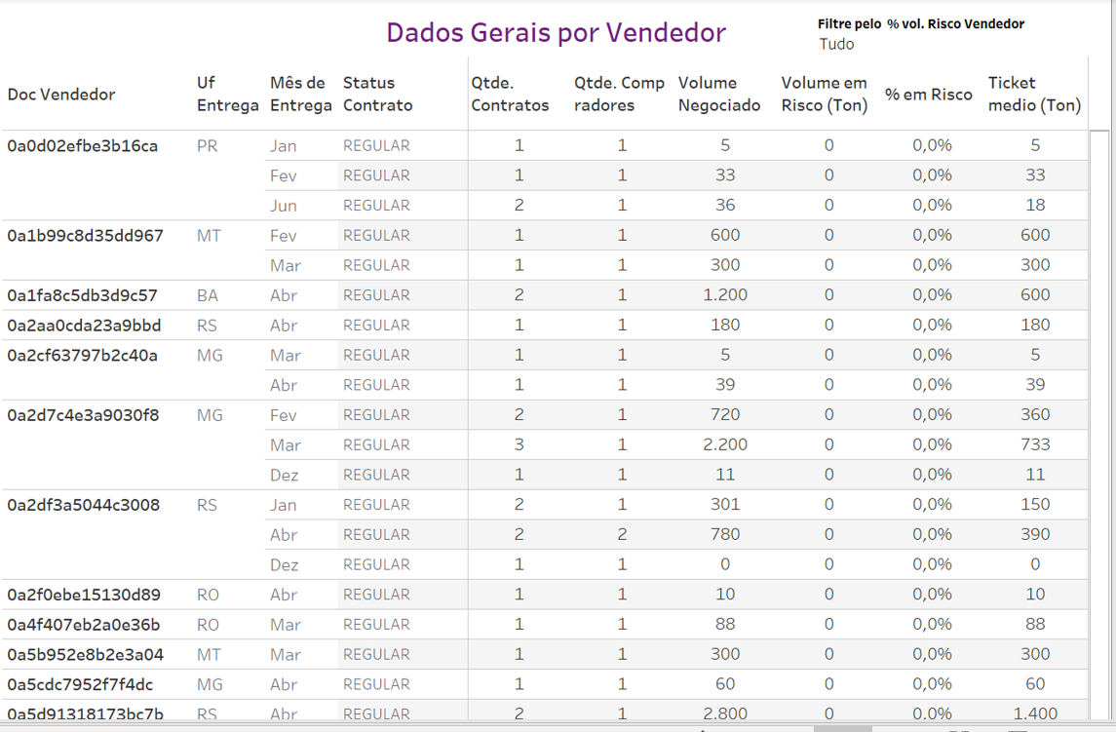
Área 1 - Filtros

** Os filtros aplicados na imagem abaixo, serão utilizados em todas as evidências apresentadas

Área 2 - KPI | Área 2 - KPI

Os filtros aplicados na Área 2(imagem abaixo), não apresentam filtros | Os valores seguem o filtro apresentado na área de evidência (**) O filtro "Status Contrato"(Regular), "UF de Entrega"(MT) resulta no valor,e em Vendedores, de "Qtde Total": 7.953.

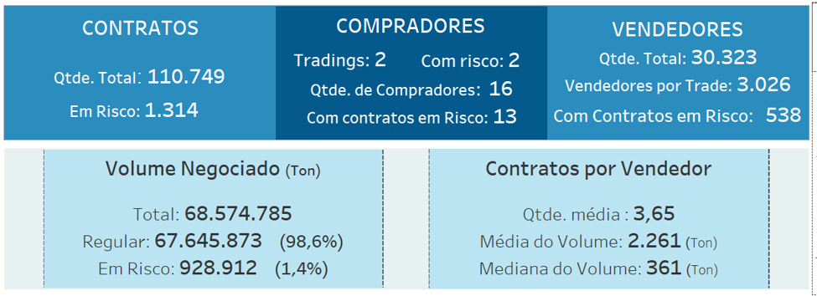
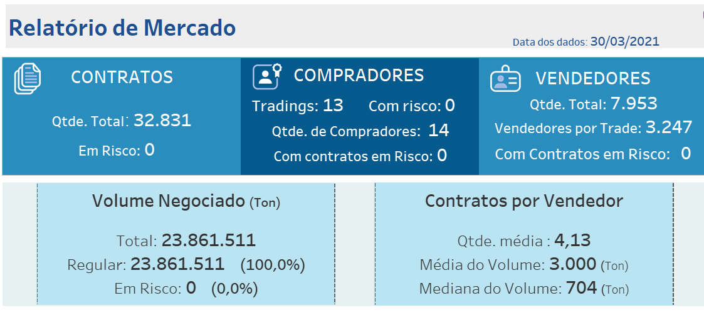

Área 3 - Volume por Status de Contrato/Subcategoria - Contratos
 | Área 3 - Volume por Status de Contrato/Subcategoria - Contratos
Os filtros aplicados na Área 3(imagem abaixo), não apresentam filtros | Os valores seguem o filtro apresentado na área de evidência (**) O filtro "Status Contrato"(Regular), "UF de Entrega"(MT) resulta no valor de " Vendedores" de: 7.953.

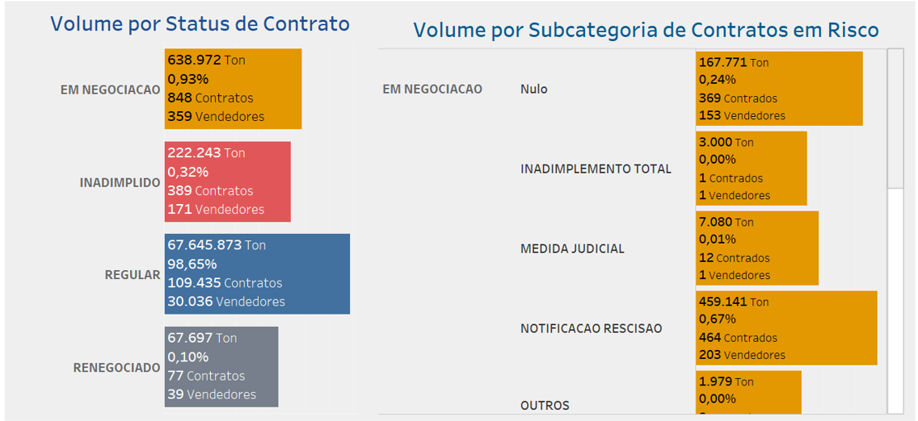
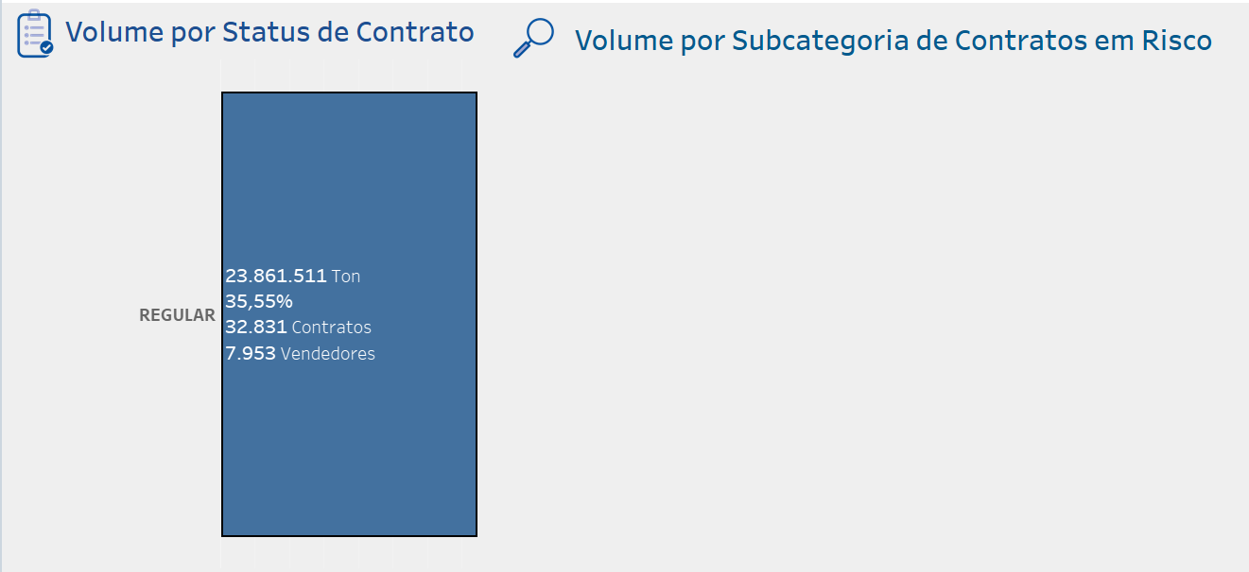

Área 4 - Quantidade de Contratos por Faixa de Volume - Contratos | Área 4 - Quantidade de Contratos por Faixa de Volume - Contratos

Os filtros aplicados na Área 4(imagem abaixo), não apresentam filtros | Os valores seguem o filtro apresentado na área de evidência (**) O filtro "Status Contrato"(Regular), "UF de Entrega"(MT) resulta no valor na faixa de 10 mil toneladas de: 202 "Contratos ".

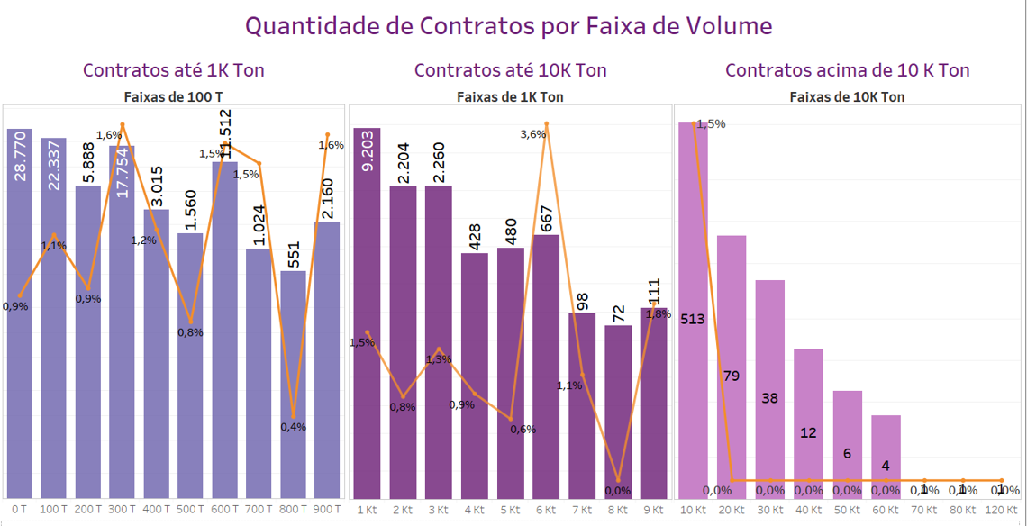
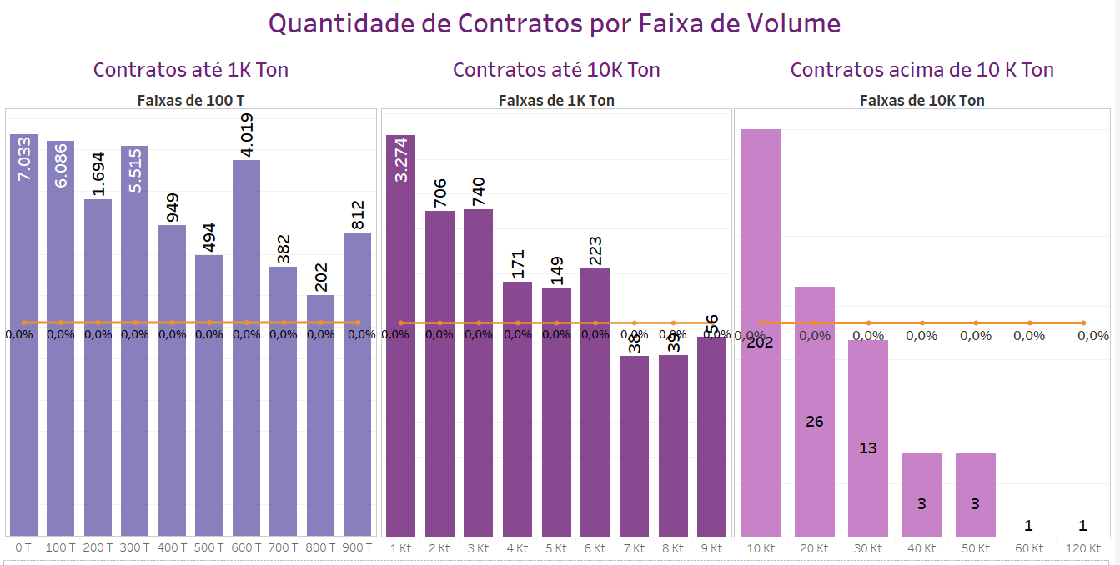

Área 5 -Volume Negociado / Em Risco - Vol Negociado Ton | Área 5 -Volume Negociado / Em Risco - Vol Negociado Ton

Os filtros aplicados na Área 5(imagem abaixo), não apresentam filtros | Os valores seguem o filtro apresentado na área de evidência (**) O filtro "Status Contrato"(Regular), "UF de Entrega"(MT) resulta no valor de "Volume Negociado Ton" de: 330 toneladas, no mês de Novembro.

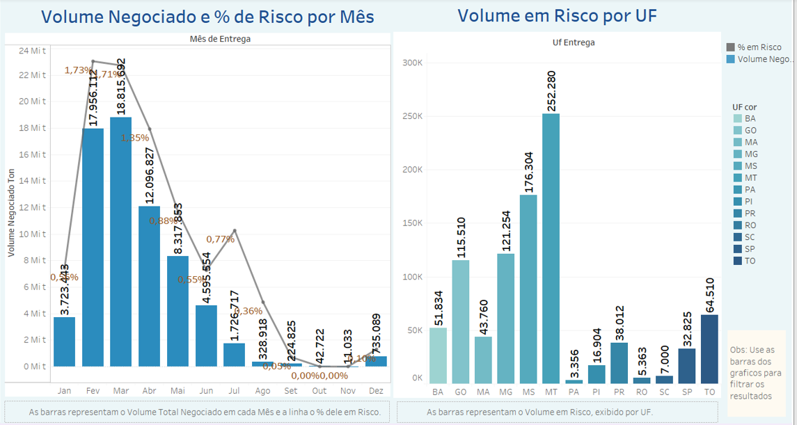
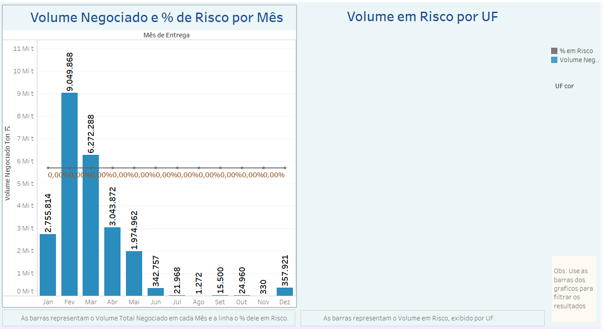

Área 6 - Análises por Semana de Entrega - %Volume em Risco | Área 6 - Análises por Semana de Entrega - Volume negociado e % em Risco

Os filtros aplicados na Área 6(imagem abaixo), não apresentam filtros | Os valores seguem o filtro apresentado na área de evidência (**) O filtro "Status Contrato"(Regular), "UF de Entrega"(MT) o valor da semana 52, possui 0% em risco das 2 toneladas negociadas. Obs: Como os dados estão filtrados pelo status regular o gráfico de risco, à esquerda, fica vazio.

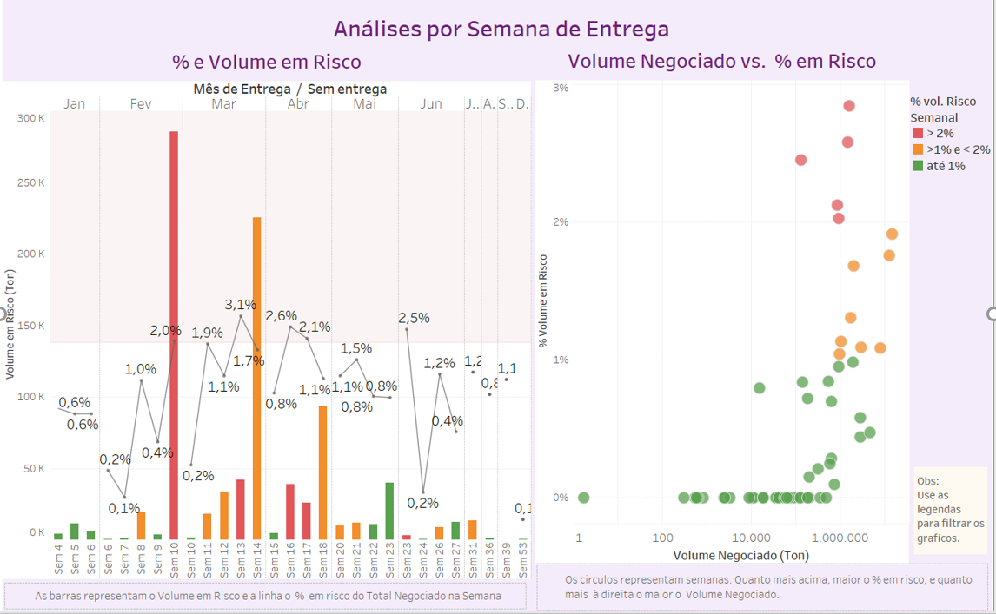
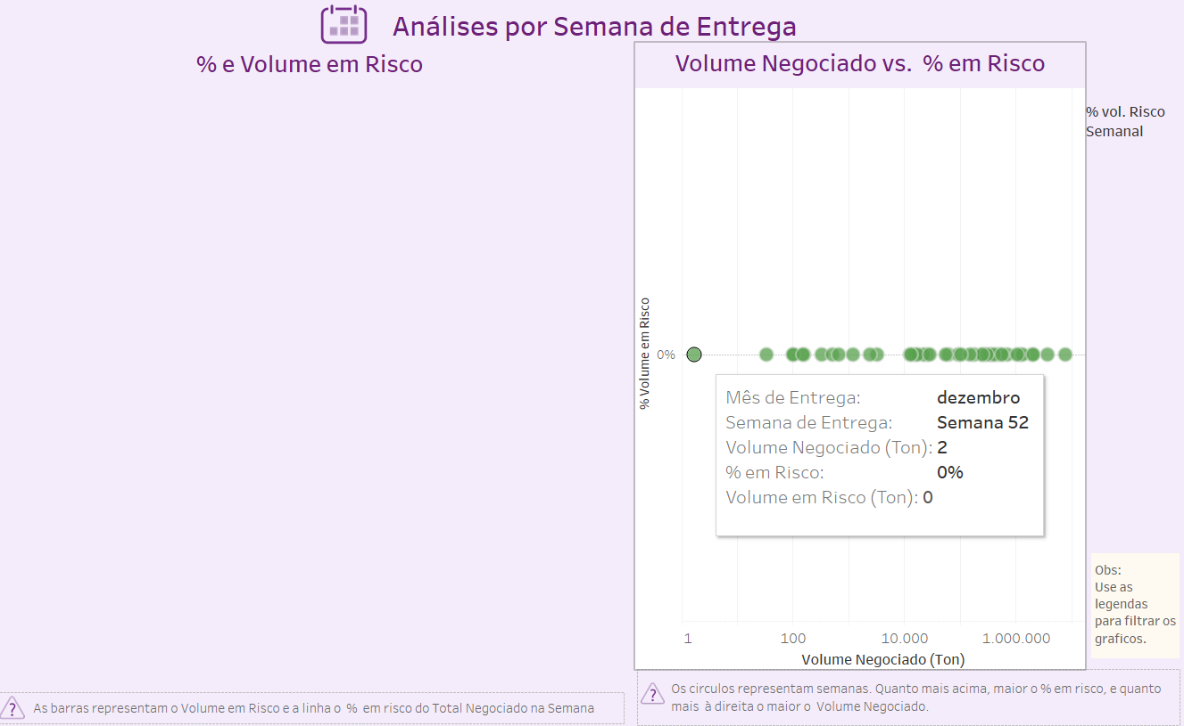

Área 7 - Análise por Vendedor - % em Risco | Área 7 - Análise por Vendedor - % em Risco

Os filtros aplicados na Área 7(imagem abaixo), não apresentam filtros | Os valores seguem o filtro apresentado na área de evidência (**) O filtro "Status Contrato"(Regular), "UF de Entrega"(MT) mostra apenas vendedores que não possuem risco, e resulta no valor de "% em Risco" de: 0%.

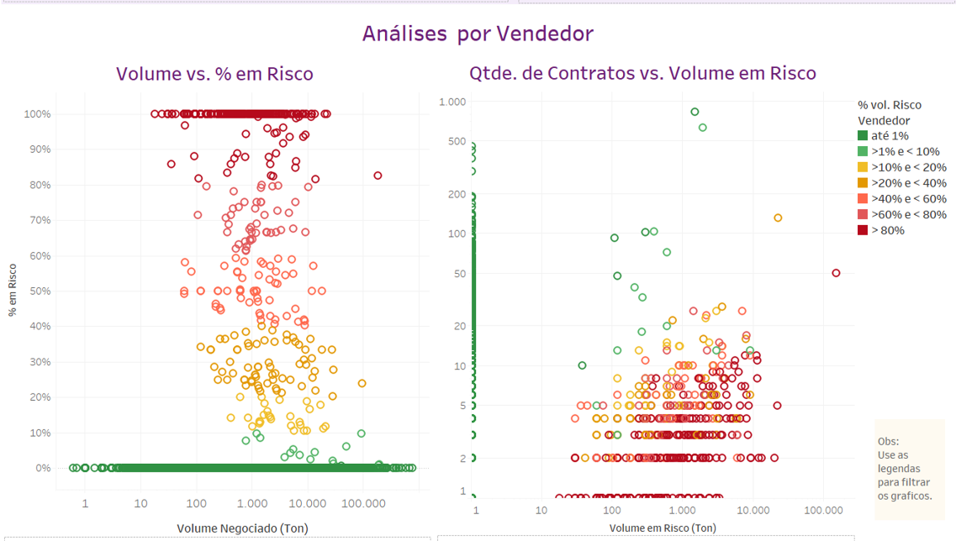
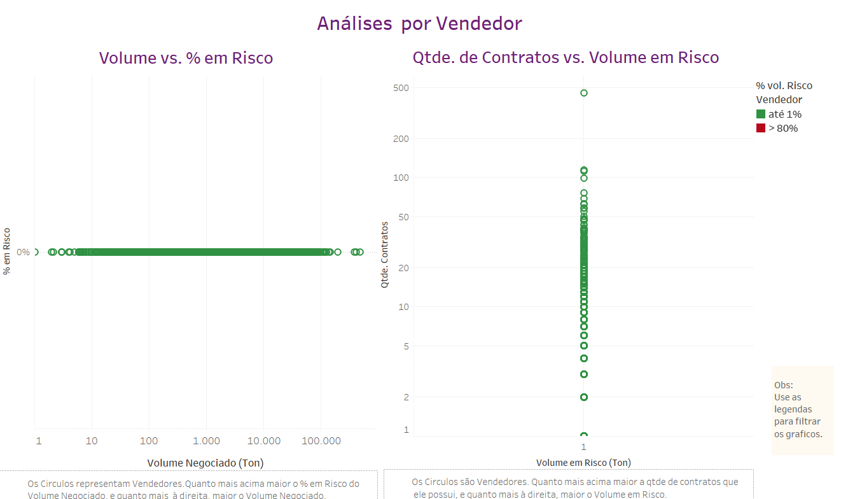

Área 8 - Boxplot - Volume Mínimo | Área 8 - Boxplot - Volume Total

Os filtros aplicados na Área 8(imagem abaixo), não apresentam filtros | Os valores seguem o filtro apresentado na área de evidência (**) O filtro "Status Contrato"(Regular), "UF de Entrega"(MT) o mês de maioa trading de menor volume tem 60t, a com maior volume tem 270.679t e mediana de 124.457t. Obs: Como o status filtrado é regular, o gráfico de risco, à direita, fica vazio.

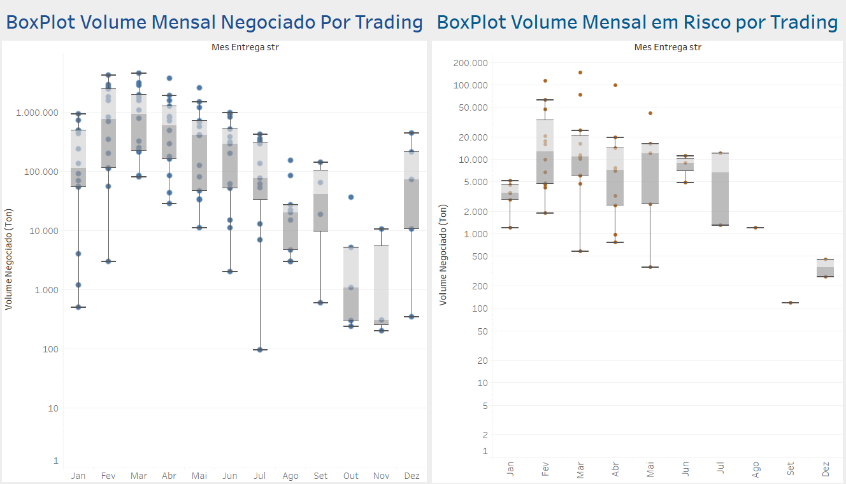
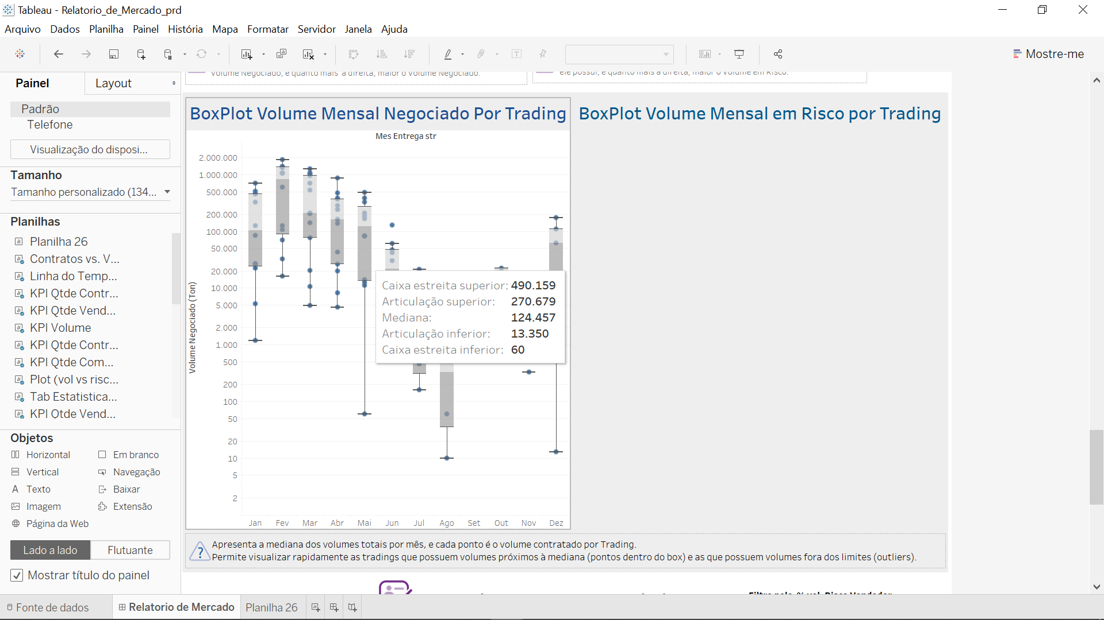

Área 9 - Dados Gerais por Vendedor - Ticket Medio(Ton) | Área 9 - Dados Gerais por Vendedor - Ticket Medio(Ton)

Os filtros aplicados na Área 9(imagem abaixo), não apresentam filtros | Os valores seguem o filtro apresentado na área de evidência (**) O filtro "Status Contrato"(Regular), "UF de Entrega"(MT), o vendedor possui entrega em MT, no mês de fevereiro, resulta no valor de "Ticket medio(Ton)" de: 600 toneladas.

